상품제안서
촉촉 스팀 에어프라이어 | 상품코드: F23867

 |  |  |  |  |  |  | 02-412-0044 | www.easy1.co.kr
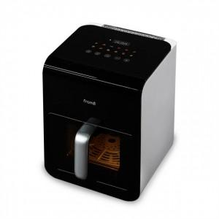 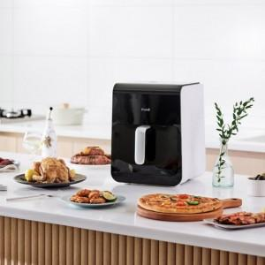 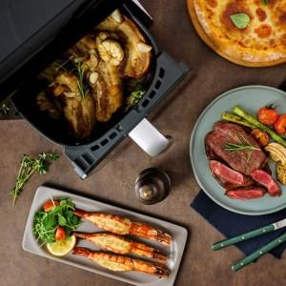

【상세/제작정보】

【인쇄/포장옵션】 | 스티커 / 포장불가능

【공급단가】 | 수량 | 20~ | 50~ | 100~ | 300~ | 500~
*VAT별도 | 단가 | 143,180원 | 138,400원 | 133,630원 | 128,860원 | 124,090원

【상품 URL】 | http://www.easy1.co.kr/src/goods_detail.php?gdno=23867

